podział na subregiony

Podział Wielkopolski na subregiony wg przynależności powiatowych urzędów pracy do Oddziałów Wojewódzkiego Urzędu Pracyw Poznaniu
 | powrót do spisu tabel

Tab. 3.1
Tabela 3. Osoby bezrobotne w Wielkopolsce ogółem - marzec 2021 r. |  |  |  |  |  |  |  | Powrót do spisu tabel
3.1 Liczba, zmiany i płynność bezrobocia
L.p. | Powiaty | Liczba bezrobotnych w końcu miesiąca | % wzrost/spadek bezrobotnych |  | dane z miesiąca sprawozdawczego
 |  |  | w stosunku do lutego 2021 r. | w stosunku do marca 2020 r. | napływ | odpływ
 |  |  |  |  |  | ogółem | z powodu podjęcia pracy
1. | chodzieski | 1,624 | -1.2 | 10.7 | 173 | 193 | 74
2. | czarnkowsko -trzcianecki | 1,589 | -1.8 | 8.9 | 240 | 269 | 139
3. | gnieźnieński | 2,308 | 1.1 | 11.6 | 332 | 308 | 142
4. | gostyński | 1,905 | -2.9 | 15.5 | 178 | 235 | 151
5. | grodziski | 1,004 | 2.1 | 16.9 | 133 | 112 | 68
6. | jarociński | 1,520 | -1.0 | 26.4 | 205 | 221 | 128
7. | kaliski | 2,789 | 2.8 | 32.7 | 400 | 323 | 212
7a. | - powiat ziemski | 988 | 1.0 | 35.5 | 149 | 139 | 99
7b. | - m. Kalisz | 1,801 | 3.9 | 31.2 | 251 | 184 | 113
8. | kępiński | 653 | -3.4 | 18.7 | 67 | 90 | 60
9. | kolski | 1,350 | -10.1 | 1.5 | 246 | 397 | 152
10. | koniński | 7,204 | -3.1 | 18.3 | 613 | 845 | 521
10a. | - powiat ziemski | 4,577 | -2.8 | 15.5 | 394 | 527 | 337
10b. | - m. Konin | 2,627 | -3.6 | 23.5 | 219 | 318 | 184
11. | kościański | 1,069 | -2.1 | 17.9 | 135 | 158 | 102
12. | krotoszyński | 1,426 | -2.6 | 19.4 | 199 | 237 | 157
13. | leszczyński | 1,847 | -7.7 | -0.9 | 257 | 411 | 249
13a. | - powiat ziemski | 725 | -9.0 | -1.4 | 106 | 178 | 107
13b. | - m. Leszno | 1,122 | -6.8 | -0.6 | 151 | 233 | 142
14. | międzychodzki | 801 | -0.6 | 44.6 | 124 | 129 | 52
15. | nowotomyski | 999 | -5.8 | 29.7 | 134 | 196 | 114
16. | obornicki | 995 | -1.4 | 39.0 | 127 | 141 | 66
17. | ostrowski | 2,445 | -4.6 | 11.0 | 336 | 454 | 272
18. | ostrzeszowski | 981 | -11.2 | -1.0 | 154 | 278 | 135
19. | pilski | 3,178 | -0.2 | 28.7 | 331 | 337 | 175
20. | pleszewski | 1,375 | -4.4 | 21.7 | 142 | 205 | 113
21. | poznański | 12,099 | 0.8 | 78.5 | 1,252 | 1,158 | 856
21a. | - powiat ziemski | 4,397 | 0.9 | 78.4 | 487 | 448 | 338
21b. | - m. Poznań | 7,702 | 0.7 | 78.6 | 765 | 710 | 518
22. | rawicki | 1,134 | -3.7 | 10.4 | 136 | 179 | 117
23. | słupecki | 1,832 | -3.9 | 11.0 | 223 | 297 | 172
24. | szamotulski | 1,441 | -0.5 | 38.4 | 182 | 189 | 121
25. | średzki | 1,780 | -1.1 | 11.2 | 199 | 219 | 113
26. | śremski | 715 | -3.1 | 31.7 | 125 | 148 | 94
27. | turecki | 1,630 | -6.8 | 9.0 | 218 | 336 | 175
28. | wągrowiecki | 1,418 | -5.5 | 10.7 | 157 | 239 | 136
29. | wolsztyński | 720 | -2.4 | 40.6 | 92 | 110 | 73
30. | wrzesiński | 1,763 | -2.4 | 39.3 | 217 | 260 | 130
31. | złotowski | 1,874 | -7.1 | 2.7 | 222 | 366 | 191
Województwo |  | 63,468 | -2.3 | 25.4 | 7,549 | 9,040 | 5,260
Subregion kaliski |  | 11,189 | -2.7 | 19.4 | 1,503 | 1,808 | 1,077
Subregion koniński |  | 12,016 | -4.6 | 13.7 | 1,300 | 1,875 | 1,020
Subregion leszczyński |  | 6,675 | -4.2 | 12.0 | 798 | 1,093 | 692
Subregion pilski |  | 9,683 | -2.8 | 13.9 | 1,123 | 1,404 | 715
Subregion poznański |  | 23,905 | -0.1 | 47.6 | 2,825 | 2,860 | 1,756

liczba bezrobotnych w podregionach województwa wielkopolskiego w końcu lipca 2004r.
 | 1

Tab. 4.1
Tabela 4. Bezrobotne kobiety w Wielkopolsce - marzec 2021 r. |  |  |  |  |  |  |  |  | Powrót do spisu tabel
4.1 Liczba, zmiany i płynność bezrobocia
L.p. | Powiaty | Liczba bezrobotnych kobiet w końcu miesiąca | % wzrost/spadek |  | % udział bezrobotnych kobiet w ogóle | dane z miesiąca sprawozdawczego
 |  |  | w stosunku do lutego 2021 r. | w stosunku do marca 2020 r. |  | napływ | odpływ
 |  |  |  |  |  |  | ogółem | z powodu podjęcia pracy
1. | chodzieski | 1,016 | -1.4 | 15.5 | 62.6 | 93 | 107 | 32
2. | czarnkowsko -trzcianecki | 890 | -0.9 | 14.5 | 56.0 | 123 | 131 | 75
3. | gnieźnieński | 1,289 | 3.0 | 7.9 | 55.8 | 193 | 156 | 55
4. | gostyński | 1,125 | -3.1 | 16.8 | 59.1 | 98 | 134 | 84
5. | grodziski | 586 | -0.5 | 15.8 | 58.4 | 56 | 59 | 34
6. | jarociński | 933 | 2.6 | 25.4 | 61.4 | 132 | 108 | 62
7. | kaliski | 1,559 | 2.3 | 31.8 | 55.9 | 212 | 177 | 108
7a. | - powiat ziemski | 569 | 1.4 | 30.2 | 57.6 | 81 | 73 | 48
7b. | - m. Kalisz | 990 | 2.8 | 32.7 | 55.0 | 131 | 104 | 60
8. | kępiński | 383 | -3.5 | 15.7 | 58.7 | 37 | 51 | 30
9. | kolski | 830 | -10.3 | 2.1 | 61.5 | 142 | 237 | 75
10. | koniński | 4,111 | -2.7 | 12.9 | 57.1 | 348 | 462 | 250
10a. | - powiat ziemski | 2,695 | -2.4 | 9.8 | 58.9 | 226 | 292 | 161
10b. | - m. Konin | 1,416 | -3.3 | 19.5 | 53.9 | 122 | 170 | 89
11. | kościański | 679 | -2.6 | 16.3 | 63.5 | 83 | 101 | 66
12. | krotoszyński | 824 | -3.4 | 17.9 | 57.8 | 89 | 118 | 72
13. | leszczyński | 1,129 | -5.5 | 2.5 | 61.1 | 129 | 195 | 122
13a. | - powiat ziemski | 452 | -7.6 | 1.1 | 62.3 | 52 | 89 | 53
13b. | - m. Leszno | 677 | -4.1 | 3.4 | 60.3 | 77 | 106 | 69
14. | międzychodzki | 489 | -1.4 | 32.9 | 61.0 | 61 | 68 | 30
15. | nowotomyski | 572 | -5.6 | 35.2 | 57.3 | 72 | 106 | 60
16. | obornicki | 550 | -4.2 | 28.2 | 55.3 | 62 | 86 | 35
17. | ostrowski | 1,401 | -3.2 | 16.5 | 57.3 | 192 | 238 | 142
18. | ostrzeszowski | 582 | -13.8 | -8.5 | 59.3 | 67 | 160 | 74
19. | pilski | 1,758 | -1.2 | 23.8 | 55.3 | 159 | 180 | 97
20. | pleszewski | 781 | -5.4 | 16.6 | 56.8 | 65 | 110 | 45
21. | poznański | 6,560 | -0.2 | 74.7 | 54.2 | 676 | 691 | 501
21a. | - powiat ziemski | 2,547 | 0.1 | 74.5 | 57.9 | 267 | 265 | 199
21b. | - m. Poznań | 4,013 | -0.4 | 74.8 | 52.1 | 409 | 426 | 302
22. | rawicki | 700 | -2.5 | 12.9 | 61.7 | 75 | 93 | 56
23. | słupecki | 1,076 | -3.2 | 7.7 | 58.7 | 124 | 159 | 98
24. | szamotulski | 839 | -0.1 | 26.7 | 58.2 | 104 | 105 | 64
25. | średzki | 1,089 | -1.4 | 9.6 | 61.2 | 105 | 120 | 64
26. | śremski | 430 | -4.4 | 29.5 | 60.1 | 69 | 89 | 54
27. | turecki | 962 | -5.5 | 4.8 | 59.0 | 112 | 168 | 80
28. | wągrowiecki | 880 | -4.9 | 13.5 | 62.1 | 83 | 128 | 79
29. | wolsztyński | 414 | -0.7 | 50.0 | 57.5 | 50 | 53 | 36
30. | wrzesiński | 1,018 | -2.7 | 33.1 | 57.7 | 109 | 137 | 58
31. | złotowski | 1,086 | -5.5 | 5.4 | 58.0 | 108 | 171 | 90
Województwo |  | 36,541 | -2.3 | 23.1 | 57.6 | 4,028 | 4,898 | 2,728
Subregion kaliski |  | 6,463 | -2.5 | 18.2 | 57.8 | 794 | 962 | 533
Subregion koniński |  | 6,979 | -4.1 | 9.6 | 58.1 | 726 | 1,026 | 503
Subregion leszczyński |  | 4,047 | -3.4 | 14.2 | 60.6 | 435 | 576 | 364
Subregion pilski |  | 5,630 | -2.6 | 15.3 | 58.1 | 566 | 717 | 373
Subregion poznański |  | 13,422 | -0.8 | 42.3 | 56.1 | 1,507 | 1,617 | 955

liczba bezrobotnych w podregionach województwa wielkopolskiego w końcu lipca 2004r.
 | 1

Tab. 5.1
Tabela 5. Osoby bezrobotne zamieszkale na wsi w Wielkopolsce - marzec 2021 r. |  |  |  |  |  |  |  |  |  | Powrót do spisu tabel
5.1 Liczba, zmiany i płynność bezrobocia
L.p. | Powiaty | Liczba bezrobotnych zamieszkałych na wsi w końcu miesiąca | w tym: | % wzrost/spadek liczby bezrobotnych |  | % udział bezrobotnych zamieszkałych na wsi w ogóle | dane z miesiąca sprawozdawczego
 |  |  | kobiety | w stosunku do lutego 2021 r. | w stosunku do marca 2020 r. |  | napływ | odpływ
 |  |  |  |  |  |  |  | ogółem | z powodu podjęcia pracy
1. | chodzieski | 698 | 451 | -1.8 | -1.6 | 43.0 | 57 | 70 | 27
2. | czarnkowsko -trzcianecki | 854 | 470 | -1.2 | 12.4 | 53.7 | 135 | 145 | 72
3. | gnieźnieński | 765 | 448 | -0.1 | 4.8 | 33.1 | 101 | 102 | 36
4. | gostyński | 1,067 | 635 | -3.7 | 15.7 | 56.0 | 90 | 131 | 83
5. | grodziski | 649 | 380 | 2.7 | 19.1 | 64.6 | 78 | 61 | 34
6. | jarociński | 878 | 552 | -1.5 | 24.7 | 57.8 | 107 | 120 | 73
7. | kaliski | 879 | 514 | 1.6 | 33.4 | 31.5 | 134 | 120 | 85
7a. | - powiat ziemski | 879 | 514 | 1.6 | 33.4 | 89.0 | 134 | 120 | 85
7b. | - m. Kalisz | 0 | 0 | 0.0 | 0.0 | 0.0 | 0 | 0 | 0
8. | kępiński | 451 | 266 | -3.0 | 22.6 | 69.1 | 47 | 61 | 39
9. | kolski | 753 | 482 | -12.1 | -2.2 | 55.8 | 137 | 241 | 95
10. | koniński | 3,912 | 2,299 | -3.0 | 15.9 | 54.3 | 336 | 456 | 296
10a. | - powiat ziemski | 3,912 | 2,299 | -3.0 | 15.9 | 85.5 | 336 | 456 | 296
10b. | - m. Konin | 0 | 0 | 0.0 | 0.0 | 0.0 | 0 | 0 | 0
11. | kościański | 547 | 368 | -3.5 | 21.6 | 51.2 | 69 | 89 | 60
12. | krotoszyński | 496 | 288 | -0.2 | 26.2 | 34.8 | 71 | 72 | 53
13. | leszczyński | 678 | 422 | -8.6 | -1.5 | 36.7 | 100 | 164 | 97
13a. | - powiat ziemski | 678 | 422 | -8.6 | -1.5 | 93.5 | 100 | 164 | 97
13b. | - m. Leszno | 0 | 0 | 0.0 | 0.0 | 0.0 | 0 | 0 | 0
14. | międzychodzki | 472 | 288 | 0.0 | 48.0 | 58.9 | 76 | 76 | 33
15. | nowotomyski | 581 | 331 | -9.4 | 22.1 | 58.2 | 79 | 139 | 84
16. | obornicki | 500 | 276 | -1.6 | 38.5 | 50.3 | 58 | 66 | 35
17. | ostrowski | 1,083 | 636 | -8.9 | 9.6 | 44.3 | 127 | 233 | 142
18. | ostrzeszowski | 584 | 357 | -12.2 | -2.8 | 59.5 | 99 | 180 | 82
19. | pilski | 1,105 | 668 | -1.3 | 22.2 | 34.8 | 114 | 128 | 56
20. | pleszewski | 861 | 494 | -2.9 | 27.0 | 62.6 | 90 | 116 | 59
21. | poznański | 2,751 | 1,631 | 1.1 | 77.8 | 22.7 | 323 | 292 | 231
21a. | - powiat ziemski | 2,751 | 1,631 | 1.1 | 77.8 | 62.6 | 323 | 292 | 231
21b. | - m. Poznań | 0 | 0 | 0.0 | 0.0 | 0.0 | 0 | 0 | 0
22. | rawicki | 494 | 309 | -5.0 | 1.4 | 43.6 | 58 | 84 | 53
23. | słupecki | 1,313 | 788 | -3.0 | 9.8 | 71.7 | 161 | 201 | 116
24. | szamotulski | 750 | 443 | 1.2 | 41.2 | 52.0 | 88 | 79 | 55
25. | średzki | 1,061 | 666 | -1.9 | 9.7 | 59.6 | 117 | 138 | 75
26. | śremski | 298 | 181 | -8.0 | 33.0 | 41.7 | 47 | 73 | 46
27. | turecki | 981 | 590 | -6.6 | 9.0 | 60.2 | 126 | 195 | 104
28. | wągrowiecki | 748 | 487 | -6.5 | 7.6 | 52.8 | 82 | 134 | 78
29. | wolsztyński | 537 | 314 | -1.5 | 48.8 | 74.6 | 70 | 78 | 53
30. | wrzesiński | 803 | 476 | -2.2 | 35.6 | 45.5 | 94 | 112 | 52
31. | złotowski | 1,040 | 605 | -5.2 | 5.8 | 55.5 | 117 | 174 | 97
Województwo |  | 28,589 | 17,115 | -3.2 | 19.7 | 45.0 | 3,388 | 4,330 | 2,501
Subregion kaliski |  | 5,232 | 3,107 | -4.2 | 19.2 | 46.8 | 675 | 902 | 533
Subregion koniński |  | 6,959 | 4,159 | -4.6 | 11.5 | 57.9 | 760 | 1,093 | 611
Subregion leszczyński |  | 3,323 | 2,048 | -4.6 | 14.3 | 49.8 | 387 | 546 | 346
Subregion pilski |  | 4,445 | 2,681 | -3.2 | 9.7 | 45.9 | 505 | 651 | 330
Subregion poznański |  | 8,630 | 5,120 | -0.9 | 37.2 | 36.1 | 1,061 | 1,138 | 681

liczba bezrobotnych w podregionach województwa wielkopolskiego w końcu lipca 2004r.
 | 0

Tab. 6.1
Tabela 6. Osoby bezrobotne do 30 roku życia w Wielkopolsce - marzec 2021 r. |  |  |  |  |  |  |  |  |  | Powrót do spisu tabel
6.1 Liczba, zmiany i płynność bezrobocia
L.p. | Powiaty | Liczba bezrobotnych do 30 roku życia w końcu miesiąca | w tym: | % wzrost/spadek liczby bezrobotnych |  | % udział bezrobotnych do 30 roku życia w ogóle | dane z miesiąca sprawozdawczego
 |  |  | kobiety | w stosunku do lutego 2021 r. | w stosunku do marca 2020 r. |  | napływ | odpływ
 |  |  |  |  |  |  |  | ogółem | z powodu podjęcia pracy
1. | chodzieski | 392 | 275 | -7.1 | 11.4 | 24.1 | 52 | 80 | 24
2. | czarnkowsko -trzcianecki | 420 | 276 | -2.1 | 1.4 | 26.4 | 91 | 93 | 49
3. | gnieźnieński | 482 | 325 | -0.8 | -9.4 | 20.9 | 130 | 126 | 45
4. | gostyński | 592 | 391 | -6.0 | 16.1 | 31.1 | 69 | 101 | 65
5. | grodziski | 286 | 186 | -0.3 | 4.0 | 28.5 | 52 | 49 | 28
6. | jarociński | 496 | 340 | -0.4 | 21.3 | 32.6 | 92 | 90 | 54
7. | kaliski | 721 | 472 | 1.5 | 33.3 | 25.9 | 144 | 122 | 80
7a. | - powiat ziemski | 336 | 217 | -1.8 | 46.1 | 34.0 | 69 | 69 | 43
7b. | - m. Kalisz | 385 | 255 | 4.6 | 23.8 | 21.4 | 75 | 53 | 37
8. | kępiński | 195 | 130 | -2.0 | 17.5 | 29.9 | 32 | 33 | 24
9. | kolski | 428 | 293 | -13.0 | -2.9 | 31.7 | 100 | 160 | 60
10. | koniński | 2,234 | 1,382 | -5.1 | 21.1 | 31.0 | 260 | 364 | 210
10a. | - powiat ziemski | 1,594 | 981 | -5.3 | 17.1 | 34.8 | 178 | 256 | 143
10b. | - m. Konin | 640 | 401 | -4.5 | 32.2 | 24.4 | 82 | 108 | 67
11. | kościański | 288 | 200 | -5.6 | 7.5 | 26.9 | 47 | 61 | 40
12. | krotoszyński | 426 | 280 | -1.8 | 27.5 | 29.9 | 88 | 93 | 59
13. | leszczyński | 463 | 308 | -11.8 | -10.1 | 25.1 | 104 | 163 | 95
13a. | - powiat ziemski | 215 | 139 | -13.7 | -8.1 | 29.7 | 47 | 79 | 48
13b. | - m. Leszno | 248 | 169 | -10.1 | -11.7 | 22.1 | 57 | 84 | 47
14. | międzychodzki | 255 | 174 | -1.5 | 34.9 | 31.8 | 44 | 45 | 16
15. | nowotomyski | 289 | 184 | -10.0 | 32.0 | 28.9 | 57 | 88 | 46
16. | obornicki | 264 | 173 | -6.0 | 20.0 | 26.5 | 45 | 57 | 24
17. | ostrowski | 708 | 443 | -4.8 | 16.3 | 29.0 | 134 | 162 | 101
18. | ostrzeszowski | 286 | 208 | -17.1 | -9.2 | 29.2 | 70 | 127 | 55
19. | pilski | 829 | 537 | -2.2 | 26.0 | 26.1 | 107 | 118 | 67
20. | pleszewski | 462 | 270 | -7.0 | 16.4 | 33.6 | 61 | 91 | 47
21. | poznański | 2,622 | 1,597 | -1.0 | 73.4 | 21.7 | 377 | 372 | 278
21a. | - powiat ziemski | 1,029 | 640 | -0.8 | 81.2 | 23.4 | 156 | 155 | 114
21b. | - m. Poznań | 1,593 | 957 | -1.2 | 68.8 | 20.7 | 221 | 217 | 164
22. | rawicki | 341 | 225 | -5.0 | -12.3 | 30.1 | 63 | 77 | 46
23. | słupecki | 563 | 359 | -9.6 | -0.7 | 30.7 | 98 | 152 | 73
24. | szamotulski | 382 | 244 | -0.5 | 34.5 | 26.5 | 72 | 73 | 50
25. | średzki | 447 | 313 | -3.5 | -2.2 | 25.1 | 71 | 79 | 48
26. | śremski | 186 | 116 | -7.5 | 8.1 | 26.0 | 44 | 58 | 38
27. | turecki | 416 | 286 | -13.0 | -2.3 | 25.5 | 81 | 135 | 72
28. | wągrowiecki | 404 | 286 | -4.0 | 3.9 | 28.5 | 64 | 77 | 41
29. | wolsztyński | 227 | 150 | -9.6 | 35.9 | 31.5 | 42 | 64 | 38
30. | wrzesiński | 465 | 315 | -8.1 | 28.8 | 26.4 | 80 | 118 | 54
31. | złotowski | 519 | 357 | -8.9 | 2.4 | 27.7 | 91 | 136 | 68
Województwo |  | 17,088 | 11,095 | -4.9 | 18.3 | 26.9 | 2,862 | 3,564 | 1,995
Subregion kaliski |  | 3,294 | 2,143 | -3.9 | 18.9 | 29.4 | 621 | 718 | 420
Subregion koniński |  | 3,641 | 2,320 | -7.7 | 11.0 | 30.3 | 539 | 811 | 415
Subregion leszczyński |  | 1,911 | 1,274 | -7.7 | 3.4 | 28.6 | 325 | 466 | 284
Subregion pilski |  | 2,564 | 1,731 | -4.7 | 10.5 | 26.5 | 405 | 504 | 249
Subregion poznański |  | 5,678 | 3,627 | -2.7 | 34.5 | 23.8 | 972 | 1,065 | 627

liczba bezrobotnych w podregionach województwa wielkopolskiego w końcu lipca 2004r.
 | 0

Tab.7.1
Tabela 7. Osoby bezrobotne powyżej 50 roku życia w Wielkopolsce - marzec 2021 r. |  |  |  |  |  |  |  |  |  | Powrót do spisu tabel
7.1 Liczba, zmiany i płynność bezrobocia
L.p. | Powiaty | Liczba bezrobotnych powyżej 50 roku życia w końcu miesiąca | w tym: | % wzrost/spadek liczby bezrobotnych |  | % udział bezrobotnych powyżej 50 roku życia w ogóle | dane z miesiąca sprawozdawczego
 |  |  | kobiety | w stosunku do lutego 2021 r. | w stosunku do marca 2020 r. |  | napływ | odpływ
 |  |  |  |  |  |  |  | ogółem | z powodu podjęcia pracy
1. | chodzieski | 439 | 214 | -0.2 | 0.9 | 27.0 | 31 | 32 | 12
2. | czarnkowsko -trzcianecki | 439 | 155 | -2.9 | 7.1 | 27.6 | 34 | 47 | 20
3. | gnieźnieński | 679 | 271 | 1.0 | 12.8 | 29.4 | 57 | 50 | 10
4. | gostyński | 417 | 162 | 2.0 | 0.5 | 21.9 | 27 | 19 | 9
5. | grodziski | 242 | 103 | 2.1 | 10.0 | 24.1 | 25 | 20 | 7
6. | jarociński | 351 | 136 | -2.5 | 23.6 | 23.1 | 25 | 34 | 14
7. | kaliski | 708 | 263 | 2.0 | 23.6 | 25.4 | 63 | 49 | 28
7a. | - powiat ziemski | 209 | 69 | 3.5 | 26.7 | 21.2 | 21 | 14 | 10
7b. | - m. Kalisz | 499 | 194 | 1.4 | 22.3 | 27.7 | 42 | 35 | 18
8. | kępiński | 176 | 64 | -7.4 | 2.9 | 27.0 | 7 | 21 | 13
9. | kolski | 293 | 126 | -1.0 | -4.9 | 21.7 | 36 | 39 | 16
10. | koniński | 1,488 | 584 | -2.4 | 18.2 | 20.7 | 100 | 136 | 75
10a. | - powiat ziemski | 859 | 354 | -1.5 | 15.5 | 18.8 | 64 | 77 | 50
10b. | - m. Konin | 629 | 230 | -3.5 | 22.1 | 23.9 | 36 | 59 | 25
11. | kościański | 257 | 114 | -0.4 | 21.2 | 24.0 | 19 | 20 | 9
12. | krotoszyński | 367 | 125 | 0.3 | 16.1 | 25.7 | 38 | 37 | 23
13. | leszczyński | 465 | 214 | -7.4 | 0.2 | 25.2 | 39 | 76 | 37
13a. | - powiat ziemski | 171 | 77 | -9.5 | 3.0 | 23.6 | 11 | 29 | 12
13b. | - m. Leszno | 294 | 137 | -6.1 | -1.3 | 26.2 | 28 | 47 | 25
14. | międzychodzki | 180 | 78 | -1.6 | 55.2 | 22.5 | 19 | 22 | 5
15. | nowotomyski | 208 | 88 | -1.0 | 16.2 | 20.8 | 25 | 27 | 13
16. | obornicki | 253 | 84 | -0.8 | 46.2 | 25.4 | 24 | 26 | 12
17. | ostrowski | 607 | 251 | -4.1 | 14.1 | 24.8 | 52 | 78 | 45
18. | ostrzeszowski | 260 | 103 | -7.8 | 6.6 | 26.5 | 21 | 43 | 26
19. | pilski | 832 | 302 | -2.5 | 24.6 | 26.2 | 57 | 78 | 25
20. | pleszewski | 266 | 116 | 0.0 | 24.3 | 19.3 | 27 | 27 | 15
21. | poznański | 3,066 | 1,152 | 1.5 | 63.3 | 25.3 | 251 | 206 | 123
21a. | - powiat ziemski | 1,034 | 398 | 1.9 | 57.6 | 23.5 | 93 | 74 | 46
21b. | - m. Poznań | 2,032 | 754 | 1.3 | 66.3 | 26.4 | 158 | 132 | 77
22. | rawicki | 258 | 109 | 1.6 | 25.9 | 22.8 | 21 | 17 | 9
23. | słupecki | 390 | 162 | 0.5 | 18.9 | 21.3 | 31 | 29 | 16
24. | szamotulski | 341 | 141 | 2.1 | 34.3 | 23.7 | 35 | 28 | 13
25. | średzki | 432 | 186 | -1.1 | 9.4 | 24.3 | 36 | 41 | 22
26. | śremski | 191 | 82 | 3.8 | 48.1 | 26.7 | 30 | 23 | 12
27. | turecki | 417 | 172 | -4.6 | 20.2 | 25.6 | 37 | 57 | 28
28. | wągrowiecki | 297 | 116 | -6.9 | 5.3 | 20.9 | 19 | 41 | 24
29. | wolsztyński | 180 | 59 | 2.9 | 21.6 | 25.0 | 12 | 7 | 5
30. | wrzesiński | 395 | 154 | -1.0 | 25.0 | 22.4 | 37 | 41 | 23
31. | złotowski | 511 | 174 | -6.4 | 2.0 | 27.3 | 32 | 67 | 32
Województwo |  | 15,405 | 6,060 | -1.1 | 22.5 | 24.3 | 1,267 | 1,438 | 721
Subregion kaliski |  | 2,735 | 1,058 | -2.0 | 17.2 | 24.4 | 233 | 289 | 164
Subregion koniński |  | 2,588 | 1,044 | -2.2 | 15.4 | 21.5 | 204 | 261 | 135
Subregion leszczyński |  | 1,577 | 658 | -1.3 | 9.2 | 23.6 | 118 | 139 | 69
Subregion pilski |  | 2,518 | 961 | -3.5 | 9.7 | 26.0 | 173 | 265 | 113
Subregion poznański |  | 5,987 | 2,339 | 0.9 | 40.5 | 25.0 | 539 | 484 | 240

liczba bezrobotnych w podregionach województwa wielkopolskiego w końcu lipca 2004r.
 | 0

Tab. 8.1
Tabela 8. Osoby długotrwale bezrobotne w Wielkopolsce - marzec 2021 r. |  |  |  |  |  |  |  |  |  | Powrót do spisu tabel
8.1 Liczba, zmiany i płynność bezrobocia
L.p. | Powiaty | Liczba długotrwale bezrobotnych w końcu miesiąca | w tym: | % wzrost/spadek liczby bezrobotnych |  | % udział długotrwale bezrobotnych w ogóle | dane z miesiąca sprawozdawczego
 |  |  | kobiety | w stosunku do lutego 2021 r. | w stosunku do marca 2020 r. |  | napływ | odpływ
 |  |  |  |  |  |  |  | ogółem | z powodu podjęcia pracy
1. | chodzieski | 798 | 529 | -1.4 | 21.8 | 49.1 | 48 | 59 | 15
2. | czarnkowsko -trzcianecki | 568 | 334 | 2.5 | 39.9 | 35.7 | 65 | 51 | 20
3. | gnieźnieński | 972 | 592 | 2.1 | 38.9 | 42.1 | 79 | 59 | 19
4. | gostyński | 996 | 635 | 1.1 | 30.4 | 52.3 | 60 | 49 | 31
5. | grodziski | 416 | 272 | -0.7 | 30.8 | 41.4 | 25 | 28 | 15
6. | jarociński | 574 | 384 | 1.4 | 56.0 | 37.8 | 44 | 36 | 19
7. | kaliski | 1,189 | 709 | 3.7 | 50.9 | 42.6 | 100 | 58 | 33
7a. | - powiat ziemski | 421 | 278 | 3.7 | 46.2 | 42.6 | 37 | 22 | 14
7b. | - m. Kalisz | 768 | 431 | 3.6 | 53.6 | 42.6 | 63 | 36 | 19
8. | kępiński | 307 | 182 | 1.3 | 33.5 | 47.0 | 18 | 14 | 8
9. | kolski | 402 | 276 | -11.5 | 14.2 | 29.8 | 40 | 92 | 16
10. | koniński | 3,863 | 2,425 | 0.0 | 32.2 | 53.6 | 247 | 247 | 91
10a. | - powiat ziemski | 2,485 | 1,627 | 0.8 | 32.8 | 54.3 | 161 | 141 | 61
10b. | - m. Konin | 1,378 | 798 | -1.4 | 31.0 | 52.5 | 86 | 106 | 30
11. | kościański | 451 | 320 | 6.1 | 39.2 | 42.2 | 61 | 35 | 15
12. | krotoszyński | 615 | 380 | 0.2 | 33.4 | 43.1 | 49 | 48 | 28
13. | leszczyński | 790 | 520 | -0.5 | 11.0 | 42.8 | 52 | 56 | 29
13a. | - powiat ziemski | 301 | 207 | -2.3 | 13.2 | 41.5 | 17 | 24 | 12
13b. | - m. Leszno | 489 | 313 | 0.6 | 9.6 | 43.6 | 35 | 32 | 17
14. | międzychodzki | 307 | 235 | -1.9 | 60.7 | 38.3 | 24 | 30 | 12
15. | nowotomyski | 330 | 197 | 0.3 | 54.2 | 33.0 | 39 | 38 | 17
16. | obornicki | 333 | 215 | -0.9 | 64.9 | 33.5 | 28 | 31 | 12
17. | ostrowski | 839 | 489 | 2.1 | 46.7 | 34.3 | 83 | 66 | 32
18. | ostrzeszowski | 454 | 324 | -7.2 | 5.8 | 46.3 | 37 | 72 | 26
19. | pilski | 1,215 | 765 | -0.1 | 54.4 | 38.2 | 101 | 102 | 26
20. | pleszewski | 591 | 396 | 1.2 | 54.3 | 43.0 | 46 | 39 | 18
21. | poznański | 4,012 | 2,192 | 6.2 | 93.9 | 33.2 | 411 | 177 | 115
21a. | - powiat ziemski | 1,377 | 817 | 5.3 | 86.6 | 31.3 | 137 | 68 | 44
21b. | - m. Poznań | 2,635 | 1,375 | 6.7 | 98.0 | 34.2 | 274 | 109 | 71
22. | rawicki | 503 | 344 | -2.3 | 41.7 | 44.4 | 28 | 40 | 23
23. | słupecki | 910 | 603 | -0.9 | 19.6 | 49.7 | 53 | 61 | 24
24. | szamotulski | 517 | 353 | 1.2 | 31.2 | 35.9 | 45 | 39 | 19
25. | średzki | 877 | 606 | -1.3 | 31.9 | 49.3 | 51 | 63 | 22
26. | śremski | 204 | 138 | -1.0 | 54.5 | 28.5 | 18 | 20 | 4
27. | turecki | 645 | 441 | -1.8 | 27.7 | 39.6 | 61 | 73 | 16
28. | wągrowiecki | 581 | 412 | -2.0 | 26.6 | 41.0 | 41 | 53 | 30
29. | wolsztyński | 258 | 154 | 2.0 | 70.9 | 35.8 | 21 | 16 | 11
30. | wrzesiński | 666 | 426 | 0.6 | 49.3 | 37.8 | 55 | 51 | 20
31. | złotowski | 858 | 567 | -7.5 | 8.1 | 45.8 | 41 | 111 | 41
Województwo |  | 26,041 | 16,415 | 0.6 | 40.7 | 41.0 | 2,071 | 1,914 | 807
Subregion kaliski |  | 4,569 | 2,864 | 1.0 | 41.4 | 40.8 | 377 | 333 | 164
Subregion koniński |  | 5,820 | 3,745 | -1.2 | 28.2 | 48.4 | 401 | 473 | 147
Subregion leszczyński |  | 2,998 | 1,973 | 0.9 | 30.0 | 44.9 | 222 | 196 | 109
Subregion pilski |  | 4,020 | 2,607 | -2.0 | 29.6 | 41.5 | 296 | 376 | 132
Subregion poznański |  | 8,634 | 5,226 | 2.8 | 62.0 | 36.1 | 775 | 536 | 255

liczba bezrobotnych w podregionach województwa wielkopolskiego w końcu lipca 2004r.
 | 0

Tab. 9
Tabela 9. Pozostałe osoby bezrobotne będące w szczególnej sytuacji na rynku pracy - marzec 2021 r. |  |  |  |  |  |  |  |  |  |  |  |  |  | Powrót do spisu tabel
L.p. | Powiaty | Korzystający ze świadczeń pomocy społecznej |  |  | Niepełnosprawni |  |  | Posiadający co najmniej jedno dziecko do 6 roku życia |  |  | Posiadający co najmniej jedno dziecko niepełnosprawne do 18 roku życia
 |  | Bezrobotni ogółem | w tym: | % udział bezrobotnych korzystających ze świadczeń pomocy społecznej ogółem w całej populacji bezrobotnych | Bezrobotni ogółem | w tym: | % udział bezrobotnych niepełnosprawnych ogółem w całej populacji bezrobotnych | Bezrobotni ogółem | w tym: | % udział bezrobotnychposiadających co najmniej jedno dziecko do 6 roku życia ogółem w całej populacji bezrobotnych | Bezrobotni ogółem | w tym: | % udział bezrobotnych posiadający co najmniej jedno dziecko niepełnosprawne do 18 roku życia ogółem w całej populacji bezrobotnych
 |  |  | kobiety |  |  | kobiety |  |  | kobiety |  |  | kobiety

1. | chodzieski | 87 | 56 | 5.4 | 82 | 42 | 5.0 | 312 | 282 | 19.2 | 5 | 5 | 0.3
2. | czarnkowsko -trzcianecki | 142 | 63 | 8.9 | 100 | 55 | 6.3 | 345 | 296 | 21.7 | 5 | 5 | 0.3
3. | gnieźnieński | 0 | 0 | 0.0 | 148 | 80 | 6.4 | 550 | 456 | 23.8 | 0 | 0 | 0.0
4. | gostyński | 0 | 0 | 0.0 | 101 | 52 | 5.3 | 401 | 357 | 21.0 | 8 | 8 | 0.4
5. | grodziski | 8 | 5 | 0.8 | 76 | 45 | 7.6 | 258 | 223 | 25.7 | 1 | 1 | 0.1
6. | jarociński | 0 | 0 | 0.0 | 114 | 54 | 7.5 | 371 | 324 | 24.4 | 7 | 7 | 0.5
7. | kaliski | 227 | 136 | 8.1 | 223 | 94 | 8.0 | 650 | 550 | 23.3 | 8 | 5 | 0.3
7a. | - powiat ziemski | 44 | 28 | 4.5 | 61 | 28 | 6.2 | 275 | 236 | 27.8 | 1 | 0 | 0.1
7b. | - m. Kalisz | 183 | 108 | 10.2 | 162 | 66 | 9.0 | 375 | 314 | 20.8 | 7 | 5 | 0.4
8. | kępiński | 11 | 8 | 1.7 | 46 | 17 | 7.0 | 135 | 127 | 20.7 | 0 | 0 | 0.0
9. | kolski | 1 | 0 | 0.1 | 93 | 43 | 6.9 | 258 | 237 | 19.1 | 0 | 0 | 0.0
10. | koniński | 0 | 0 | 0.0 | 344 | 195 | 4.8 | 1,548 | 1,316 | 21.5 | 3 | 3 | 0.0
10a. | - powiat ziemski | 0 | 0 | 0.0 | 167 | 107 | 3.6 | 1,039 | 893 | 22.7 | 1 | 1 | 0.0
10b. | - m. Konin | 0 | 0 | 0.0 | 177 | 88 | 6.7 | 509 | 423 | 19.4 | 2 | 2 | 0.1
11. | kościański | 17 | 14 | 1.6 | 109 | 63 | 10.2 | 220 | 192 | 20.6 | 7 | 6 | 0.7
12. | krotoszyński | 1 | 1 | 0.1 | 91 | 32 | 6.4 | 317 | 291 | 22.2 | 4 | 4 | 0.3
13. | leszczyński | 104 | 81 | 5.6 | 160 | 94 | 8.7 | 446 | 392 | 24.1 | 2 | 2 | 0.1
13a. | - powiat ziemski | 17 | 15 | 2.3 | 50 | 32 | 6.9 | 181 | 165 | 25.0 | 0 | 0 | 0.0
13b. | - m. Leszno | 87 | 66 | 7.8 | 110 | 62 | 9.8 | 265 | 227 | 23.6 | 2 | 2 | 0.2
14. | międzychodzki | 65 | 56 | 8.1 | 56 | 32 | 7.0 | 183 | 172 | 22.8 | 2 | 2 | 0.2
15. | nowotomyski | 0 | 0 | 0.0 | 50 | 26 | 5.0 | 232 | 200 | 23.2 | 0 | 0 | 0.0
16. | obornicki | 0 | 0 | 0.0 | 59 | 32 | 5.9 | 231 | 202 | 23.2 | 8 | 6 | 0.8
17. | ostrowski | 33 | 18 | 1.3 | 220 | 122 | 9.0 | 549 | 464 | 22.5 | 0 | 0 | 0.0
18. | ostrzeszowski | 36 | 21 | 3.7 | 43 | 21 | 4.4 | 247 | 217 | 25.2 | 0 | 0 | 0.0
19. | pilski | 12 | 7 | 0.4 | 213 | 93 | 6.7 | 575 | 520 | 18.1 | 9 | 6 | 0.3
20. | pleszewski | 0 | 0 | 0.0 | 87 | 55 | 6.3 | 180 | 161 | 13.1 | 14 | 9 | 1.0
21. | poznański | 247 | 153 | 2.0 | 499 | 228 | 4.1 | 1,481 | 1,281 | 12.2 | 9 | 3 | 0.1
21a. | - powiat ziemski | 70 | 49 | 1.6 | 150 | 74 | 3.4 | 620 | 533 | 14.1 | 6 | 3 | 0.1
21b. | - m. Poznań | 177 | 104 | 2.3 | 349 | 154 | 4.5 | 861 | 748 | 11.2 | 3 | 0 | 0.0
22. | rawicki | 1 | 0 | 0.1 | 86 | 43 | 7.6 | 261 | 240 | 23.0 | 9 | 9 | 0.8
23. | słupecki | 21 | 11 | 1.1 | 111 | 62 | 6.1 | 262 | 237 | 14.3 | 3 | 3 | 0.2
24. | szamotulski | 37 | 26 | 2.6 | 96 | 58 | 6.7 | 267 | 240 | 18.5 | 4 | 4 | 0.3
25. | średzki | 0 | 0 | 0.0 | 62 | 32 | 3.5 | 379 | 356 | 21.3 | 2 | 1 | 0.1
26. | śremski | 23 | 13 | 3.2 | 89 | 45 | 12.4 | 183 | 147 | 25.6 | 4 | 3 | 0.6
27. | turecki | 99 | 73 | 6.1 | 131 | 60 | 8.0 | 334 | 291 | 20.5 | 4 | 3 | 0.2
28. | wągrowiecki | 20 | 13 | 1.4 | 84 | 38 | 5.9 | 298 | 271 | 21.0 | 0 | 0 | 0.0
29. | wolsztyński | 71 | 39 | 9.9 | 74 | 36 | 10.3 | 191 | 168 | 26.5 | 0 | 0 | 0.0
30. | wrzesiński | 0 | 0 | 0.0 | 138 | 62 | 7.8 | 245 | 218 | 13.9 | 0 | 0 | 0.0
31. | złotowski | 50 | 17 | 2.7 | 120 | 59 | 6.4 | 455 | 404 | 24.3 | 1 | 0 | 0.1
Województwo |  | 1,313 | 811 | 2.1 | 3,905 | 1,970 | 6.2 | 12,364 | 10,832 | 19.5 | 119 | 95 | 0.2
Subregion kaliski |  | 308 | 184 | 2.8 | 824 | 395 | 7.4 | 2,449 | 2,134 | 21.9 | 33 | 25 | 0.3
Subregion koniński |  | 121 | 84 | 1.0 | 679 | 360 | 5.7 | 2,402 | 2,081 | 20.0 | 10 | 9 | 0.1
Subregion leszczyński |  | 193 | 134 | 2.9 | 530 | 288 | 7.9 | 1,519 | 1,349 | 22.8 | 26 | 25 | 0.4
Subregion pilski |  | 311 | 156 | 3.2 | 599 | 287 | 6.2 | 1,985 | 1,773 | 20.5 | 20 | 16 | 0.2
Subregion poznański |  | 380 | 253 | 1.6 | 1,273 | 640 | 5.3 | 4,009 | 3,495 | 16.8 | 30 | 20 | 0.1

liczba bezrobotnych w podregionach województwa wielkopolskiego w końcu lipca 2004r.
 | 0

M1

Powrót do spisu tabel

M2
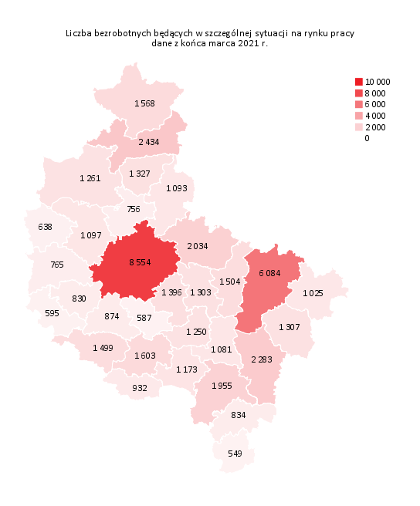
Powrót do spisu tabel

M3
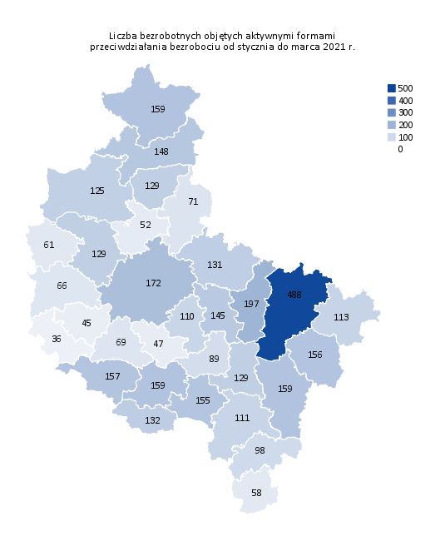
Powrót do spisu tabel

M4
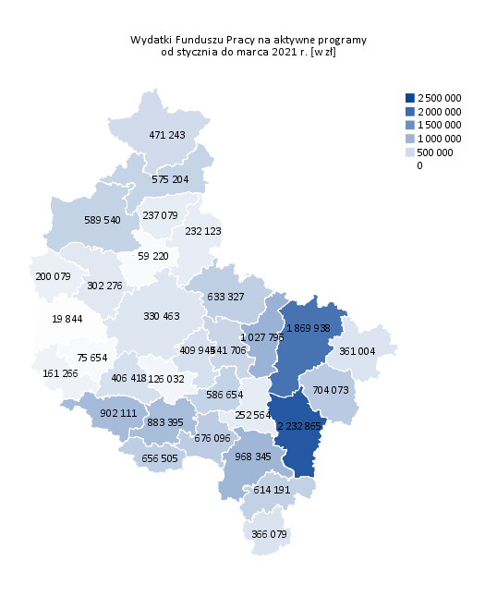
Powrót do spisu tabel

M5
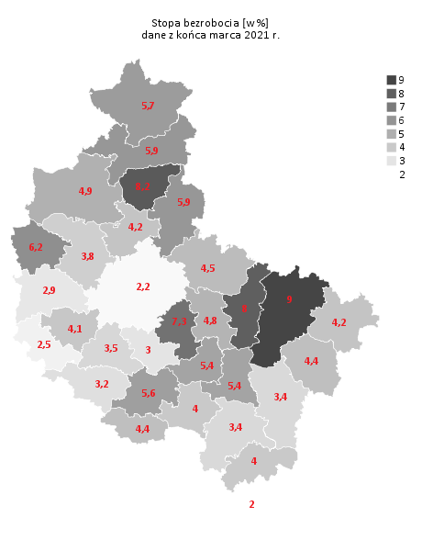
Powrót do spisu tabel

M6
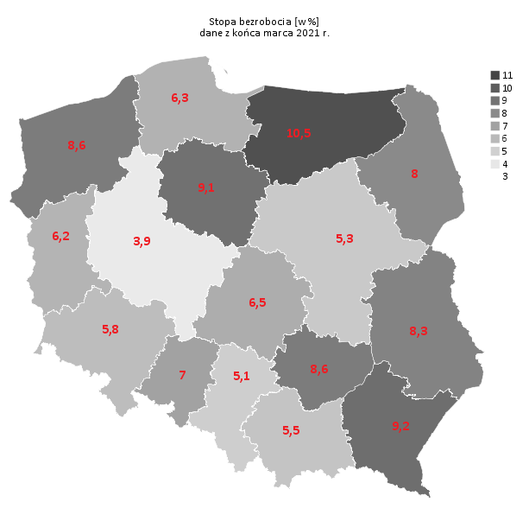
Powrót do spisu tabel

